General tables
PZPM analysis based on CEP |  |  |  |  |  | 2022-01-10
 |  |  |  |  |  | units
First Registrations of New Trailers & Semi-Trailers *, including Light Trailers
 | 2021 Dec | 2020 Dec | % change y/y | 2021 Jan - Dec | 2020 Jan - Dec | % change y/y
TRAILERS | 4,879 | 4,860 | 0.4% | 77,505 | 65,308 | 18.7%
Trailers for trucks | 1,167 | 1,036 | 12.6% | 13,965 | 10,743 | 30.0%
Special Trailers | 154 | 112 | 37.5% | 2,307 | 1,466 | 57.4%
Light Trailers | 2,896 | 3,215 | -9.9% | 52,587 | 46,476 | 13.1%
Agricultural Trailers | 662 | 497 | 33.2% | 8,644 | 6,621 | 30.6%
other trailers | - | - |  | 2 | 2 | 0.0%
SEMI-TRAILERS | 2,410 | 1,505 | 60.1% | 29,304 | 14,738 | 98.8%
Semi -Trailers for trucks | 2,407 | 1,503 | 60.1% | 29,289 | 14,726 | 98.9%
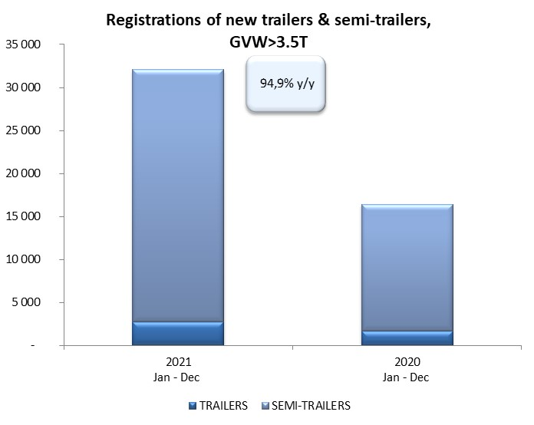
Special Semi -Trailers | 3 | 2 | 50.0% | 15 | 12 | 25.0%
TOTAL TRAILERS and SEMI-TRAILERS | 7,289 | 6,365 | 14.5% | 106,809 | 80,046 | 33.4%
*/ without temporary registered units
Source: PZPM analysis based on Central Register of Vehicles

 |  |  |  |  |  | units
First Registrations of New Trailers & Semi-Trailers *, GVW>3.5T
 | 2021 Dec | 2020 Dec | % change y/y | 2021 Jan - Dec | 2020 Jan - Dec | % change y/y
TRAILERS, GVW>3.5T* | 256 | 135 | 89.6% | 2,771 | 1,718 | 61.3%
Trailers for trucks | 253 | 131 | 93.1% | 2,740 | 1,690 | 62.1%
Special Trailers | 3 | 4 | -25.0% | 31 | 28 | 10.7%
SEMI-TRAILERS,GVW>3.5T* | 2,408 | 1,503 | 60.2% | 29,286 | 14,727 | 98.9%
Semi -Trailers for trucks | 2,405 | 1,501 | 60.2% | 29,273 | 14,716 | 98.9%
Special Semi -Trailers | 3 | 2 | 50.0% | 13 | 11 | 18.2%
TOTAL TRAILERS and SEMI-TRAILERS | 2,664 | 1,638 | 62.6% | 32,057 | 16,445 | 94.9%
*/ without temporary registered units
Source: PZPM analysis based on Central Register of Vehicles

Trail&Semi-Trail_GVW>3,5T
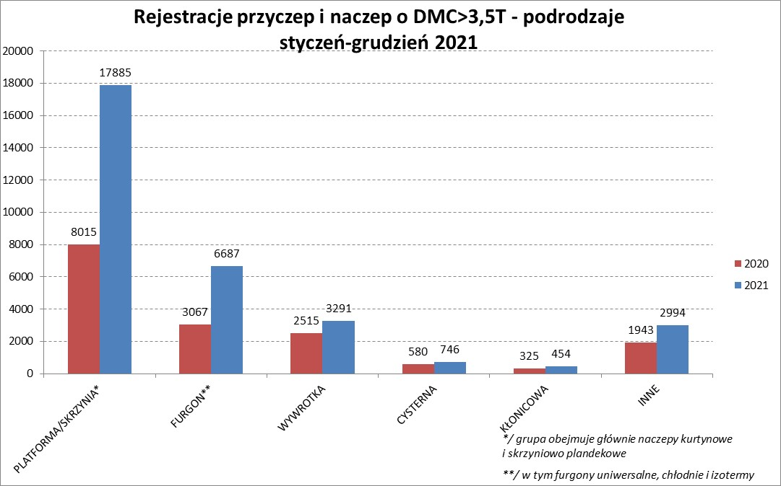

PZPM |  |  |  |  |  | 2022-01-10
Pierwsze rejestracje NOWYCH przyczep i naczep* o DMC>3,5T, udział w rynku %
First Registrations of NEW Trailers & Semi-Trailers with GVW>3.5T, Market Share %
 |  |  |  |  |  | Sztuki / Units
Pozycja | Marka | Rok narastająco Styczeń - Grudzień
 |  | YTD January - December
 |  | 2021 |  | 2020 |  | Zmiana % r/r
No. | Make
 |  | Ogółem | Udział % | Ogółem | Udział % | Change % y/y
 |  | Total | Mkt shr % | Total | Mkt shr %
1 | SCHMITZ CARGOBULL | 8365 | 26.09% | 3522 | 21.42% | 137.5%
2 | KRONE | 6111 | 19.06% | 2799 | 17.02% | 118.3%
3 | WIELTON | 4080 | 12.73% | 2043 | 12.42% | 99.7%
4 | KOEGEL | 2814 | 8.78% | 1273 | 7.74% | 121.1%
5 | SCHWARZMUELLER | 1179 | 3.68% | 683 | 4.15% | 72.6%
6 | KAESSBOHRER | 807 | 2.52% | 447 | 2.72% | 80.5%
7 | WECON | 725 | 2.26% | 379 | 2.30% | 91.3%
8 | BODEX | 685 | 2.14% | 648 | 3.94% | 5.7%
9 | BERGER | 480 | 1.50% | 137 | 0.83% | 250.4%
10 | GNIOTPOL | 478 | 1.49% | 314 | 1.91% | 52.2%
11 | ZASŁAW | 477 | 1.49% | 337 | 2.05% | 41.5%
12 | FLIEGL | 413 | 1.29% | 272 | 1.65% | 51.8%
13 | KEMPF | 387 | 1.21% | 380 | 2.31% | 1.8%
14 | INTER CARS - FEBER | 338 | 1.05% | 236 | 1.44% | 43.2%
15 | CIMC | 303 | 0.95% | 176 | 1.07% | 72.2%
16 | REDOS | 275 | 0.86% | 155 | 0.94% | 77.4%
17 | MEGA | 273 | 0.85% | 178 | 1.08% | 53.4%
18 | CHEREAU | 236 | 0.74% | 14 | 0.09% | 1585.7%
19 | MHS | 232 | 0.72% | 199 | 1.21% | 16.6%
20 | BENALU | 198 | 0.62% | 80 | 0.49% | 147.5%
 | Pozostałe / Others | 3201 | 10.0% | 2173 | 13.2% | 47.3%
 | OGÓŁEM / TOTAL | 32057 | 100% | 16445 | 100% | 94.9%
*/ bez rejestracji czasowych
Źródło: analizy PZPM na podstawie CEP
Source: PZPM analysis based on Central Register of Vehicles

Semi-Trail.GVW>3,5T
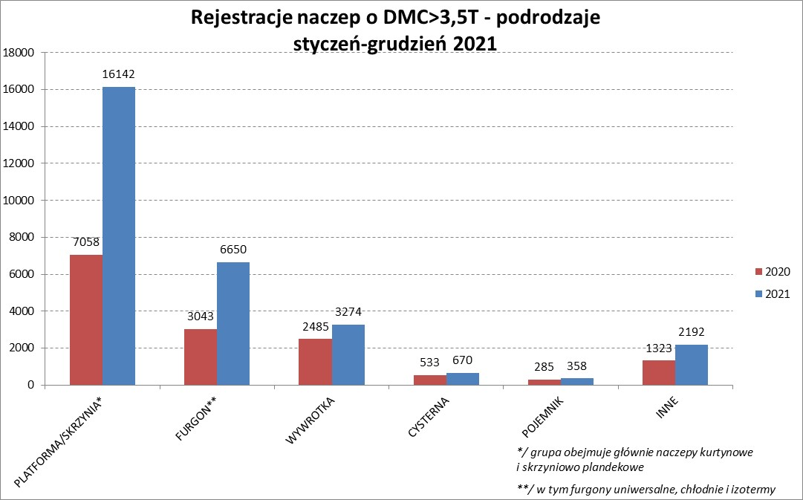

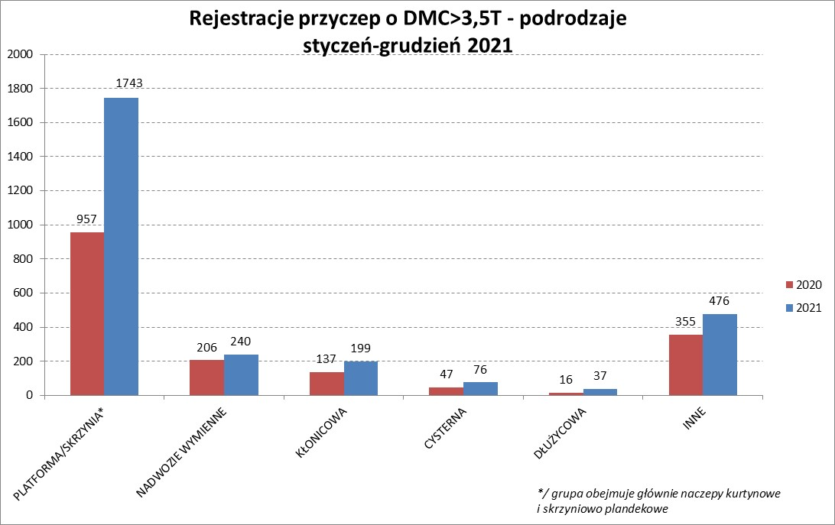

PZPM |  |  |  |  |  | 2022-01-10
Pierwsze rejestracje NOWYCH naczep* o DMC>3,5T, udział w rynku %
First Registrations of NEW Semi-Trailers with GVW>3.5T, Market Share %
 |  |  |  |  |  | Sztuki
Pozycja | Marka | Rok narastająco Styczeń - Grudzień
 |  | YTD January - December
 |  | 2021 |  | 2020 |  | Zmiana % r/r
No. | Make
 |  | Ogółem | Udział % | Ogółem | Udział % | Change % y/y
 |  | Total | Mkt shr % | Total | Mkt shr %
1 | SCHMITZ CARGOBULL | 8356 | 28.5% | 3516 | 23.87% | 137.7%
2 | KRONE | 6075 | 20.7% | 2769 | 18.80% | 119.4%
3 | WIELTON | 3755 | 12.8% | 1838 | 12.48% | 104.3%
4 | KOEGEL | 2781 | 9.5% | 1260 | 8.56% | 120.7%
5 | SCHWARZMUELLER | 1161 | 4.0% | 674 | 4.58% | 72.3%
6 | KAESSBOHRER | 796 | 2.7% | 445 | 3.02% | 78.9%
7 | BODEX | 665 | 2.3% | 627 | 4.26% | 6.1%
8 | BERGER | 479 | 1.6% | 137 | 0.93% | 249.6%
9 | ZASŁAW | 406 | 1.4% | 301 | 2.04% | 34.9%
10 | KEMPF | 386 | 1.3% | 380 | 2.58% | 1.6%
11 | FLIEGL | 382 | 1.3% | 237 | 1.61% | 61.2%
12 | INTER CARS - FEBER | 338 | 1.2% | 234 | 1.59% | 44.4%
13 | CIMC | 303 | 1.0% | 176 | 1.20% | 72.2%
14 | MEGA | 272 | 0.9% | 174 | 1.18% | 56.3%
15 | CHEREAU | 236 | 0.8% | 14 | 0.10% | 1585.7%
16 | BENALU | 197 | 0.7% | 80 | 0.54% | 146.3%
17 | STAS | 178 | 0.6% | 139 | 0.94% | 28.1%
18 | FFB FELDBINDER | 167 | 0.6% | 142 | 0.96% | 17.6%
19 | LAG | 120 | 0.4% | 53 | 0.36% | 126.4%
 | MAGYAR | 120 | 0.4% | 97 | 0.66% | 23.7%
 | Pozostałe / Others | 2113 | 7.2% | 1434 | 9.7% | 47.4%
 | OGÓŁEM / TOTAL | 29286 | 100% | 14727 | 100% | 98.9%
*/ bez rejestracji czasowych
Źródło: analizy PZPM na podstawie CEP
Source: PZPM analysis based on Central Register of Vehicles

Light Trailers

PZPM |  |  |  |  |  | 2022-01-10
Pierwsze rejestracje NOWYCH przyczep lekkich*, udział w rynku %
First Registrations of NEW Light Trailers*, Market Share %
 |  |  |  |  |  | Sztuki / Units
Pozycja | Marka | Rok narastająco Styczeń - Grudzień
 |  | YTD January - December
 |  | 2021 |  | 2020 |  | Zmiana % r/r
No. | Make
 |  | Ogółem | Udział % | Ogółem | Udział % | Change % y/y
 |  | Total | Mkt shr % | Total | Mkt shr %
1 | NEPTUN-SORELPOL | 13974 | 26.57% | 12718 | 27.36% | 9.9%
2 | TEMARED | 11363 | 21.61% | 10554 | 22.71% | 7.7%
3 | NIEWIADÓW | 5244 | 9.97% | 4270 | 9.19% | 22.8%
4 | ZASŁAW | 4965 | 9.44% | 2337 | 5.03% | 112.5%
5 | FARO | 1962 | 3.73% | 1455 | 3.13% | 34.8%
6 | RYDWAN | 1816 | 3.45% | 2372 | 5.10% | -23.4%
7 | MARTZ | 1780 | 3.38% | 1804 | 3.88% | -1.3%
8 | BRENDERUP-THULE TRAILERS | 1420 | 2.70% | 1473 | 3.17% | -3.6%
9 | WIOLA | 805 | 1.53% | 946 | 2.04% | -14.9%
10 | WIDPOL | 741 | 1.41% | 655 | 1.41% | 13.1%
11 | SYLAND | 576 | 1.10% | 673 | 1.45% | -14.4%
12 | CARRO | 510 | 0.97% | 511 | 1.10% | -0.2%
13 | GŁOWACZ | 501 | 0.95% | 497 | 1.07% | 0.8%
14 | W.N.P. M.SUSKI | 485 | 0.92% | 455 | 0.98% | 6.6%
15 | STIM | 467 | 0.89% | 442 | 0.95% | 5.7%
16 | FRACHT | 460 | 0.87% | 570 | 1.23% | -19.3%
17 | LORRIES | 451 | 0.86% | 293 | 0.63% | 53.9%
18 | MIRO-CAR1 | 352 | 0.67% | 317 | 0.68% | 11.0%
19 | MASTER-TECH | 339 | 0.64% | 318 | 0.68% | 6.6%
20 | BLYSS | 334 | 0.64% | 294 | 0.63% | 13.6%
 | Pozostałe / Others | 4042 | 7.7% | 3522 | 7.6% | 14.8%
 | OGÓŁEM / TOTAL | 52587 | 100% | 46476 | 100% | 13.1%
*/ bez rejestracji czasowych
Źródło: analizy PZPM na podstawie CEP
Source: PZPM analysis based on Central Register of Vehicles

Agri.Trail.&Tractors GVW>3.5T

PZPM |  |  |  |  |  | 2022-01-10
Pierwsze rejestracje NOWYCH przyczep ciężarowych rolniczych*, udział w rynku %
First Registrations of NEW Agricultural Trailers*, Market Share %
 |  |  |  |  |  | Sztuki / Units
Pozycja | Marka | Rok narastająco Styczeń - Grudzień
 |  | YTD January - December
 |  | 2021 |  | 2020 |  | Zmiana % r/r
No. | Make
 |  | Ogółem | Udział % | Ogółem | Udział % | Change % y/y
 |  | Total | Mkt shr % | Total | Mkt shr %
1 | PRONAR | 3221 | 37.26% | 2632 | 39.75% | 22.4%
2 | METAL-FACH | 1131 | 13.08% | 929 | 14.03% | 21.7%
3 | WIELTON | 761 | 8.80% | 574 | 8.67% | 32.6%
4 | METALTECH | 749 | 8.66% | 562 | 8.49% | 33.3%
5 | ZASŁAW | 443 | 5.12% | 323 | 4.88% | 37.2%
6 | MEPROZET | 319 | 3.69% | 179 | 2.70% | 78.2%
7 | CYNKOMET | 313 | 3.62% | 269 | 4.06% | 16.4%
8 | PPHU WODZIŃSKI | 278 | 3.22% | 243 | 3.67% | 14.4%
9 | POMOT | 204 | 2.36% | 111 | 1.68% | 83.8%
10 | MARPOL | 188 | 2.17% | 148 | 2.24% | 27.0%
11 | JOSKIN | 129 | 1.49% | 37 | 0.56% | 248.6%
12 | GOMAR | 105 | 1.21% | 101 | 1.53% | 4.0%
13 | TECHMONT | 103 | 1.19% | 79 | 1.19% | 30.4%
14 | FLIEGL | 98 | 1.13% | 46 | 0.69% | 113.0%
15 | BBC | 86 | 0.99% | 0 | 0.00%
 | Pozostałe / Others | 516 | 6.0% | 388 | 5.9% | 33.0%
 | OGÓŁEM / TOTAL | 8644 | 100% | 6621 | 100% | 30.6%
*/ bez rejestracji czasowych
Źródło: analizy PZPM na podstawie CEP
Source: PZPM analysis based on Central Register of Vehicles


PZPM
Pierwsze rejestracje NOWYCH ciągników rolniczych*, udział w rynku %
First Registrations of NEW Agricultural Tractors*, Market Share %
 |  |  |  |  |  | Sztuki / Units
Pozycja | Marka | Rok narastająco Styczeń - Grudzień
 |  | YTD January - December
 |  | 2021 |  | 2020 |  | Zmiana % r/r
No. | Make
 |  | Ogółem | Udział % | Ogółem | Udział % | Change % y/y
 |  | Total | Mkt shr % | Total | Mkt shr %
1 | NEW HOLLAND | 2,510 | 17.87% | 1,818 | 18.34% | 38.1%
2 | KUBOTA | 1,670 | 11.89% | 1,224 | 12.35% | 36.4%
3 | JOHN DEERE | 1,398 | 9.95% | 1,199 | 12.09% | 16.6%
4 | DEUTZ-FAHR | 1,312 | 9.34% | 980 | 9.89% | 33.9%
5 | CASE IH | 982 | 6.99% | 773 | 7.80% | 27.0%
6 | ZETOR | 956 | 6.81% | 839 | 8.46% | 13.9%
7 | MASSEY FERGUSON | 770 | 5.48% | 591 | 5.96% | 30.3%
8 | CLAAS | 609 | 4.34% | 397 | 4.00% | 53.4%
9 | ARBOS | 557 | 3.97% | 149 | 1.50% | 273.8%
10 | FARMTRAC | 555 | 3.95% | 403 | 4.06% | 37.7%
11 | VALTRA | 507 | 3.61% | 348 | 3.51% | 45.7%
12 | LOVOL | 497 | 3.54% | 188 | 1.90% | 164.4%
13 | STEYR | 378 | 2.69% | 270 | 2.72% | 40.0%
14 | FENDT | 364 | 2.59% | 222 | 2.24% | 64.0%
15 | SOLIS | 326 | 2.32% | 143 | 1.44% | 128.0%
 | Pozostałe / Others | 654 | 4.7% | 370 | 3.7% | 76.8%
 | OGÓŁEM / TOTAL | 14,045 | 100% | 9,914 | 100% | 41.7%
*Pojazdy zarejestrowane jako Ciągniki Rolnicze bez wyróżnionych jako potencjalne ATV / UTV
** Liczby zawierają rejestracje czasowe na koniec miesięcy
Źródło: analizy PZPM na podstawie CEP
*Vehicles registered as Agricultural Tractors without considered as ATV / UTV
Source: PZPM analysis based on Central Register of Vehicles

